rozpis
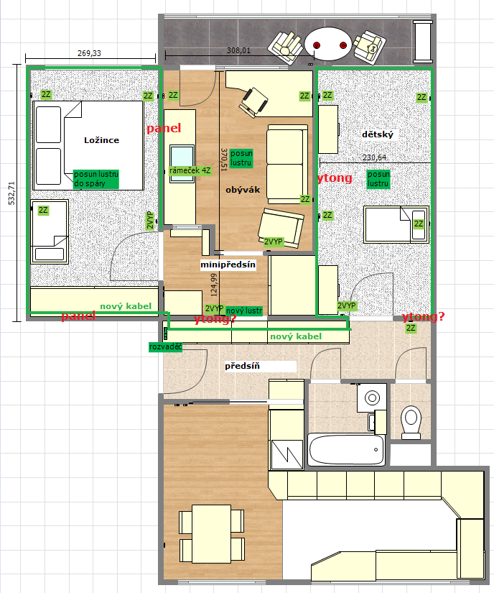
Místnost | Položka | Popis | MJ | množství | materiál / MJ | montáž / MJ | celkem Kč
předsíň | 1 | rozvaděč 12M na povrch | ks | 1 | 655 Kč |  | 655 Kč
 | 2 | Jistič 1/16/B | ks | 2 | 220 Kč |  | 440 Kč
 | 3 | Chránič 25/2/003 | ks | 1 | 1,084 Kč |  | 1,084 Kč
 | 4 | 2 kabely od rozvaděče u stropu pod rampou, 2x průraz ytongem | kpl | 1 | - Kč |  | - Kč
 | 5 | 1x dvojzásuvka z dětského pokoje | ks | 1 | 185 Kč |  | 185 Kč
mini-předsíň | 6 | odstranění starých svítidel u zrcadel | kpl | 1 | - Kč |  | - Kč
 | 7 | 2VYP na lustr + kabel pro lustr na zdi ytongem k vchodovým dveřím | ks | 1 | 176 Kč |  | 176 Kč
 | 8 | průraz betonem u země do ložnice | kpl | 1 | - Kč |  | - Kč
ložnice | 9 | tažení kabelu betonovou podlahou kolem místnosti | kpl | 1 | - Kč |  | - Kč
 | 10 | 2x dvojzásuvka (2Z), zapuštěná do panelu | ks | 2 | 185 Kč |  | 370 Kč
 | 11 | 1x dvojzásuvka, zapuštěná do panelu + průraz do obýváku | ks | 1 | 185 Kč |  | 185 Kč
 | 12 | průraz do obýváku pro 4Z | kpl | 1 | - Kč |  | - Kč
 | 13 | posun lustru dutinou + dvojvypínač | kpl | 1 | - Kč |  | - Kč
dětský pokoj | 14 | tažení kabelu betonovou podlahou kolem místnosti | kpl | 1 | - Kč |  | - Kč
 | 15 | 2x dvojzásuvka (2Z), zapuštěná do ytongu | ks | 2 | 185 Kč |  | 370 Kč
 | 16 | 1x dvojzásuvka, zapuštěná do panelu + průraz do obýváku | ks | 1 | 185 Kč |  | 185 Kč
 | 17 | průraz panelem do obýváku pro 2Z | kpl | 1 | - Kč |  | - Kč
 | 18 | průraz ytongem do předsíně pro 2Z | kpl | 1 | - Kč |  | - Kč
 | 19 | posun lustru dutinou + dvojvypínač | kpl | 1 | 176 Kč |  | 176 Kč
obývák | 20 | 2x 2Z z průrazu z dětského do ytongu | ks | 2 | 185 Kč |  | 370 Kč
 | 21 | 1x 2Z z průrazu betonem z ložnice do panelu | ks | 1 | 185 Kč |  | 185 Kč
 | 22 | 1x 4Z z průrazu z ložnice (rámeček) do panelu | ks | 1 |  |  | - Kč
 | 23 | lustr na stěnu, cca nad dveřmi / vedle dveří, ytongem | kpl | 1 | - Kč |  | - Kč
Ostatní | 24 | doprava | kpl | 1 | - Kč | 1,000 Kč | 1,000 Kč
 | 25 | fréza na beton + vysavač + kotouče | kpl | 1 | - Kč | 1,300 Kč | 1,300 Kč
 | 26 | revize | kpl | 1 | - Kč | 800 Kč | 800 Kč
 | 27 | kabel CYKYLo3x1,5 – světla | m | 25 | 11 Kč | - Kč | 275 Kč
 | 28 | krabice | ks | 14 | 6 Kč | - Kč | 84 Kč
 | 29 | Kabel CYKY 3x2,5 – zásuvky | m | 85 | 19 Kč | - Kč | 1,615 Kč
Celkem provedení prací bez DPH |  |  |  |  |  |  | 9,455 Kč
DPH 15% |  |  |  |  |  |  | 1,418 Kč
Celkem provedení prací včetně DPH |  |  |  |  |  |  | 10,873 Kč

Všechny zásuvky budou zapuštěné
Zásuvky + vypínače ABB Tango

